State&Transition
Объекты/фичи тестирования для техники State & Transition
1. Фильм | Нет на сайте - Есть на сайте - Удален
2. Пользователь | Не существует - Зарегистрирован - Заблокирован - Удален
3. Подписка | Не оформлена - Оформлена - Заморожена/приостановлена - Удалена
4. Сертификат | Не существует - Активен - Удален
5. Приглашение по промокоду | Не создано - Создано - Активировано

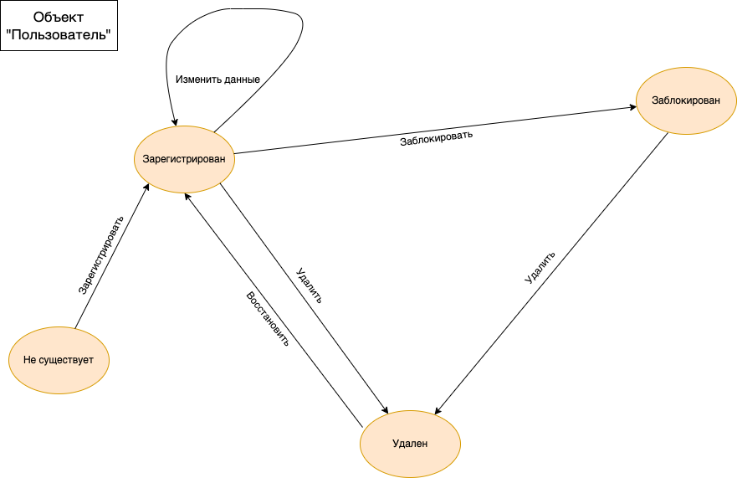

 |  | Зарегистрировать | Заблокировать | Удалить | Изменить данные | Восстановить
 | Не существует | Зарегистрирован | Не может произойти | Не может произойти | Не может произойти | Не может произойти
 | Зарегистрирован | Не может произойти | Заблокирован | Удален | Событие игнорируется | Не может произойти
 | Заблокирован | Не может произойти | Не может произойти | Удален | Не может произойти | Не может произойти
 | Удален | Зарегистрировать | Не может произойти | Не может произойти | Не может произойти | Зарегистрирован

 | Позитивные проверки | Негативные проверки
 | Регистрация нового пользователя с валидными данными | Невозможность регистрации уже зарегистрированного пользователя
 | Регистрация удаленного пользователя с валидными данными | Невозможность регистрации заблокированного пользователя
 | Блокировка зарегистрированного пользователя | Невозможность изменить данные заблокированного пользователя
 | Удаление зарегистрированного пользователя
 | Удаление заблокированного пользователя
 | Изменение данных пользователя
 | Восстановление удаленного пользователя

Невозможность заблокировать не зарегистрированного пользователя
Невозможность блокировки уже заблокированного пользователя
Невозможность блокировки удаленного пользователя
Невозможность удаления не зарегистрированного пользователя
Невозможность удаления уже удаленного пользователя
Невозможность изменить данные несуществующего пользователя
Невозможность изменить данные удаленного пользователя
Невозможность восстановить не зарегистрированного пользователя
Невозможность восстановить заблокированного пользователя

